Fig 1
1 - Évolution du taux de réussite à l'issue de la session de juin du baccalauréat selon la voie depuis 2004 (%)

(p) les données 2022 sont provisoires
Champ : France métropolitaine + DROM hors Mayotte jusqu'en 2011, y compris Mayotte à partir de 2012
Source : DEPP, Systèmes d'information Cyclades, Ocean ; ministère chargé de l'Agriculture.

Voie | 2004 | 2005 | 2006 | 2007 | 2008 | 2009 | 2010 | 2011 | 2012 | 2013 | 2014 | 2015 | 2016 | 2017 | 2018 | 2019 | 2020 | 2021 | 2022p
Générale | 82.6 | 84.2 | 86.7 | 87.8 | 88.0 | 89.0 | 87.4 | 88.4 | 89.7 | 92.1 | 91.1 | 91.6 | 91.6 | 90.7 | 91.1 | 91.3 | 98.6 | 97.6 | 96.1
Technologique | 77.0 | 76.3 | 77.5 | 79.7 | 80.4 | 79.9 | 81.7 | 82.5 | 83.3 | 86.6 | 90.8 | 90.8 | 90.9 | 90.6 | 89.0 | 88.2 | 95.9 | 94.1 | 90.6
Professionnelle | 77.0 | 74.7 | 77.4 | 78.5 | 77.0 | 87.4 | 86.7 | 84.1 | 78.5 | 79.0 | 82.3 | 80.6 | 82.6 | 81.7 | 82.9 | 82.6 | 90.9 | 86.8 | 82.3
Total | 79.8 | 80.0 | 82.2 | 83.6 | 83.6 | 86.3 | 85.7 | 85.8 | 84.6 | 87.0 | 88.1 | 88.0 | 88.7 | 88.0 | 88.4 | 88.2 | 95.9 | 93.9 | 91.1
(p) les données 2022 sont provisoires
Champ : France métropolitaine + DROM hors Mayotte jusqu'en 2011, y compris Mayotte à partir de 2012
Source : DEPP, Systèmes d'information Cyclades, Ocean ; ministère chargé de l'Agriculture.

Fig 5
5 - Résultats des candidats présents au baccalauréat selon la voie depuis 2004 (%)
Voie générale
Voie technologique

Voie professionnelle
Toutes voies

(p) les données 2022 sont provisoires
Note de lecture : pour 100 candidats présents à la session de juin 2022 du baccalauréat général, 14,3 obtiennent une mention très bien, 24,5 une mention bien, 30,3 une mention assez bien, 27,0 sont admis sans mention et 3,9 sont refusés.
Champ : France métropolitaine + DROM hors Mayotte jusqu'en 2011, y compris Mayotte à partir de 2012
Source : DEPP, Systèmes d'information Cyclades, OCEAN ; ministère chargé de l'Agriculture

Voie | Décision | 2004 | 2005 | 2006 | 2007 | 2008 | 2009 | 2010 | 2011 | 2012 | 2013 | 2014 | 2015 | 2016 | 2017 | 2018 | 2019 | 2020 | 2021 | 2022p
Générale | Très bien | 2.7 | 2.9 | 4.3 | 5.2 | 5.7 | 6.6 | 6.1 | 6.6 | 8.0 | 10.5 | 10.7 | 10.8 | 12.8 | 13.0 | 12.7 | 11.7 | 16.9 | 13.6 | 14.3
 | dont avec les félicitations du jury |  |  |  |  |  |  |  |  |  |  |  |  |  |  |  |  |  | 1.8 | 1.8
 | Bien | 8.9 | 9.0 | 11.7 | 12.7 | 13.1 | 14.3 | 12.9 | 13.7 | 15.2 | 17.0 | 16.3 | 17.0 | 17.7 | 16.9 | 17.3 | 16.8 | 22.9 | 26.0 | 24.5
 | Assez bien | 20.3 | 21.3 | 24.0 | 24.6 | 24.3 | 25.6 | 23.4 | 24.4 | 25.4 | 26.4 | 25.1 | 25.7 | 25.1 | 23.5 | 24.0 | 24.1 | 29.8 | 34.0 | 30.3
 | Admis sans mention | 50.7 | 51.0 | 46.7 | 45.3 | 44.9 | 42.4 | 45.0 | 43.7 | 41.1 | 38.1 | 38.9 | 38.1 | 36.1 | 37.3 | 37.0 | 38.6 | 29.0 | 24.1 | 27.0
 | Refusé | 17.4 | 15.8 | 13.3 | 12.2 | 12.0 | 11.0 | 12.6 | 11.6 | 10.3 | 7.9 | 8.9 | 8.4 | 8.4 | 9.3 | 8.9 | 8.7 | 1.4 | 2.4 | 3.9
 | Ensemble | 100.0 | 100.0 | 100.0 | 100.0 | 100.0 | 100.0 | 100.0 | 100.0 | 100.0 | 100.0 | 100.0 | 100.0 | 100.0 | 100.0 | 100.0 | 100.0 | 100.0 | 100.0 | 100.0
Technologique | Très bien | 0.4 | 0.5 | 0.4 | 0.5 | 0.6 | 0.6 | 0.8 | 0.7 | 0.9 | 1.2 | 1.7 | 2.3 | 2.2 | 2.4 | 2.3 | 2.5 | 4.5 | 2.4 | 2.1
 | dont avec les félicitations du jury |  |  |  |  |  |  |  |  |  |  |  |  |  |  |  |  |  | 0.1 | 0.1
 | Bien | 3.9 | 3.9 | 3.7 | 4.1 | 4.6 | 4.2 | 5.8 | 5.4 | 6.1 | 7.7 | 10.3 | 11.1 | 10.7 | 11.7 | 10.9 | 11.1 | 17.3 | 14.4 | 11.6
 | Assez bien | 17.0 | 16.8 | 16.4 | 18.5 | 19.4 | 18.3 | 21.6 | 21.8 | 22.2 | 25.1 | 30.4 | 29.9 | 29.5 | 29.5 | 28.3 | 26.8 | 34.0 | 37.1 | 30.9
 | Admis sans mention | 55.8 | 55.1 | 56.9 | 56.5 | 55.8 | 56.9 | 53.5 | 54.5 | 54.1 | 52.6 | 48.3 | 47.6 | 48.5 | 46.9 | 47.5 | 47.8 | 40.1 | 40.2 | 45.9
 | Refusé | 23.0 | 23.7 | 22.5 | 20.3 | 19.6 | 20.1 | 18.3 | 17.5 | 16.7 | 13.4 | 9.2 | 9.2 | 9.1 | 9.4 | 11.0 | 11.8 | 4.1 | 5.9 | 9.4
 | Ensemble | 100.0 | 100.0 | 100.0 | 100.0 | 100.0 | 100.0 | 100.0 | 100.0 | 100.0 | 100.0 | 100.0 | 100.0 | 100.0 | 100.0 | 100.0 | 100.0 | 100.0 | 100.0 | 100.0
Professionnelle | Très bien | 0.4 | 0.4 | 0.5 | 0.6 | 0.5 | 0.9 | 0.7 | 0.7 | 0.6 | 0.9 | 1.3 | 1.3 | 1.4 | 1.6 | 1.7 | 2.0 | 4.6 | 4.3 | 4.2
 | Bien | 5.5 | 5.2 | 5.9 | 7.0 | 5.8 | 9.5 | 8.2 | 8.0 | 6.4 | 7.6 | 10.0 | 9.1 | 10.2 | 10.1 | 10.6 | 11.3 | 19.2 | 17.7 | 15.8
 | Assez bien | 26.7 | 24.8 | 26.8 | 28.1 | 26.2 | 31.1 | 30.4 | 28.4 | 24.4 | 25.1 | 28.5 | 26.7 | 28.5 | 27.8 | 28.3 | 28.4 | 34.6 | 32.3 | 29.9
 | Admis sans mention | 44.4 | 44.3 | 44.2 | 42.9 | 44.6 | 45.9 | 47.3 | 46.9 | 47.1 | 45.4 | 42.6 | 43.5 | 42.4 | 42.1 | 42.3 | 40.8 | 32.6 | 32.4 | 32.4
 | Refusé | 23.0 | 25.3 | 22.6 | 21.5 | 23.0 | 12.6 | 13.3 | 15.9 | 21.5 | 21.0 | 17.7 | 19.4 | 17.4 | 18.3 | 17.1 | 17.4 | 9.1 | 13.2 | 17.7
 | Ensemble | 100.0 | 100.0 | 100.0 | 100.0 | 100.0 | 100.0 | 100.0 | 100.0 | 100.0 | 100.0 | 100.0 | 100.0 | 100.0 | 100.0 | 100.0 | 100.0 | 100.0 | 100.0 | 100.0
Total | Très bien | 1.6 | 1.7 | 2.4 | 2.9 | 3.2 | 3.8 | 3.5 | 3.6 | 4.0 | 5.7 | 5.9 | 6.2 | 7.3 | 7.6 | 7.5 | 7.1 | 10.9 | 8.8 | 9.0
 | dont avec les félicitations du jury |  |  |  |  |  |  |  |  |  |  |  |  |  |  |  |  |  | 0.9 | 1.0
 | Bien | 6.7 | 6.8 | 8.3 | 9.1 | 9.2 | 10.6 | 10.0 | 10.1 | 10.4 | 12.2 | 13.0 | 13.4 | 14.0 | 13.9 | 14.1 | 14.1 | 20.7 | 21.3 | 19.5
 | Assez bien | 20.6 | 20.7 | 22.4 | 23.7 | 23.4 | 24.9 | 24.5 | 24.9 | 24.4 | 25.8 | 27.3 | 26.8 | 27.0 | 25.9 | 26.1 | 25.8 | 32.0 | 34.1 | 30.3
 | Admis sans mention | 51.0 | 50.9 | 49.1 | 47.9 | 47.8 | 47.0 | 47.7 | 47.1 | 45.8 | 43.3 | 42.0 | 41.6 | 40.4 | 40.6 | 40.6 | 41.1 | 32.3 | 29.6 | 32.3
 | Refusé | 20.2 | 20.0 | 17.8 | 16.4 | 16.4 | 13.7 | 14.3 | 14.2 | 15.4 | 13.0 | 11.9 | 12.0 | 11.3 | 12.0 | 11.6 | 11.8 | 4.1 | 6.1 | 8.9
 | Ensemble | 100.0 | 100.0 | 100.0 | 100.0 | 100.0 | 100.0 | 100.0 | 100.0 | 100.0 | 100.0 | 100.0 | 100.0 | 100.0 | 100.0 | 100.0 | 100.0 | 100.0 | 100.0 | 100.0
(p) les données 2022 sont provisoires
Note de lecture : pour 100 candidats présents à la session de juin 2022 du baccalauréat général, 14,3 obtiennent une mention très bien (1,8 avec les félicitations du jury et 12,8 sans), 24,5 une mention bien, 30,3 une mention assez bien, 27,0 sont admis sans mention et 3,9 sont refusés.
Champ : France métropolitaine et DROM.
Source : DEPP, Systèmes d'information Cyclades, Ocean ; ministère chargé de l'Agriculture

Voie | Décision | 2004 | 2005 | 2006 | 2007 | 2008 | 2009 | 2010 | 2011 | 2012 | 2013 | 2014 | 2015 | 2016 | 2017 | 2018 | 2019 | 2020 | 2021 | 2022p
Générale | Très bien | 8,517 | 9,342 | 13,865 | 16,752 | 18,073 | 21,350 | 19,416 | 21,274 | 26,096 | 34,869 | 36,003 | 37,436 | 45,583 | 48,347 | 50,108 | 45,684 | 64,946 | 51,799 | 53,825
 | dont avec les félicitations du jury |  |  |  |  |  |  |  |  |  |  |  |  |  |  |  |  |  | 6,786 | 6,861
 | Bien | 28,032 | 29,197 | 38,140 | 40,689 | 41,610 | 46,053 | 41,102 | 43,766 | 49,811 | 56,431 | 54,535 | 58,667 | 62,930 | 62,697 | 68,248 | 65,502 | 88,331 | 98,643 | 92,511
 | Assez bien | 64,137 | 68,688 | 78,188 | 78,694 | 76,980 | 82,315 | 74,899 | 78,272 | 83,100 | 87,403 | 84,127 | 88,681 | 89,273 | 87,217 | 94,509 | 93,874 | 114,995 | 129,178 | 114,451
 | Admis sans mention | 159,889 | 164,682 | 152,099 | 145,050 | 142,500 | 136,462 | 143,706 | 139,937 | 134,239 | 126,040 | 130,462 | 131,750 | 128,609 | 138,609 | 145,725 | 150,440 | 111,616 | 91,478 | 101,720
 | Refusé | 54,924 | 51,050 | 43,379 | 38,992 | 37,950 | 35,345 | 40,349 | 37,219 | 33,611 | 26,281 | 29,958 | 29,035 | 29,980 | 34,349 | 34,910 | 34,077 | 5,426 | 8,944 | 14,741
 | Ensemble | 315,499 | 322,959 | 325,671 | 320,177 | 317,113 | 321,525 | 319,472 | 320,468 | 326,857 | 331,024 | 335,085 | 345,569 | 356,375 | 371,219 | 393,500 | 389,577 | 385,314 | 380,042 | 377,248
Technologique | Très bien | 708 | 847 | 785 | 874 | 977 | 908 | 1,270 | 1,148 | 1,319 | 1,793 | 2,452 | 3,112 | 3,046 | 3,412 | 3,562 | 3,892 | 6,980 | 3,413 | 3,063
 | dont avec les félicitations du jury |  |  |  |  |  |  |  |  |  |  |  |  |  |  |  |  |  | 123 | 152
 | Bien | 7,208 | 7,226 | 6,764 | 7,126 | 7,831 | 6,919 | 9,407 | 8,473 | 9,109 | 11,022 | 14,651 | 15,272 | 14,852 | 16,610 | 16,978 | 17,302 | 26,622 | 20,852 | 16,809
 | Assez bien | 31,532 | 30,941 | 29,737 | 31,782 | 32,744 | 29,998 | 35,218 | 34,126 | 33,298 | 36,158 | 43,234 | 41,060 | 41,048 | 41,681 | 43,873 | 41,832 | 52,358 | 53,648 | 44,822
 | Admis sans mention | 103,463 | 101,385 | 103,029 | 97,061 | 94,025 | 93,472 | 87,191 | 85,360 | 81,088 | 75,623 | 68,624 | 65,434 | 67,363 | 66,334 | 73,697 | 74,784 | 61,835 | 58,039 | 66,608
 | Refusé | 42,594 | 43,537 | 40,838 | 34,884 | 32,950 | 32,933 | 29,818 | 27,451 | 24,988 | 19,293 | 13,058 | 12,641 | 12,683 | 13,355 | 17,129 | 18,523 | 6,279 | 8,560 | 13,687
 | Ensemble | 185,505 | 183,936 | 181,153 | 171,727 | 168,527 | 164,230 | 162,904 | 156,558 | 149,802 | 143,889 | 142,019 | 137,519 | 138,992 | 141,392 | 155,239 | 156,333 | 154,074 | 144,512 | 144,989
Professionnelle | Très bien | 466 | 451 | 625 | 750 | 615 | 1,239 | 1,011 | 1,371 | 1,533 | 1,887 | 2,978 | 2,896 | 3,140 | 3,460 | 3,726 | 4,274 | 9,466 | 8,960 | 8,618
 | Bien | 6,656 | 6,428 | 7,636 | 9,246 | 7,795 | 13,107 | 11,219 | 14,784 | 15,564 | 15,267 | 23,054 | 19,879 | 22,166 | 21,927 | 22,843 | 23,743 | 39,482 | 36,707 | 32,757
 | Assez bien | 32,395 | 30,821 | 34,705 | 37,425 | 34,907 | 42,670 | 41,448 | 52,535 | 59,116 | 50,464 | 65,770 | 58,313 | 61,849 | 60,336 | 61,030 | 59,526 | 71,187 | 67,254 | 62,041
 | Admis sans mention | 53,924 | 54,999 | 57,108 | 57,025 | 59,502 | 63,137 | 64,364 | 86,703 | 113,914 | 91,074 | 98,331 | 94,968 | 92,078 | 91,210 | 91,178 | 85,631 | 67,030 | 67,457 | 67,075
 | Refusé | 27,966 | 31,394 | 29,201 | 28,527 | 30,653 | 17,251 | 18,162 | 29,345 | 51,939 | 42,109 | 40,949 | 42,331 | 37,713 | 39,731 | 36,804 | 36,605 | 18,630 | 27,526 | 36,698
 | Ensemble | 121,407 | 124,093 | 129,275 | 132,973 | 133,472 | 137,404 | 136,204 | 184,738 | 242,066 | 200,801 | 231,082 | 218,387 | 216,946 | 216,664 | 215,581 | 209,779 | 205,795 | 207,904 | 207,189
Total | Très bien | 9,691 | 10,640 | 15,275 | 18,376 | 19,665 | 23,497 | 21,697 | 23,793 | 28,948 | 38,549 | 41,433 | 43,444 | 51,769 | 55,219 | 57,396 | 53,850 | 81,392 | 64,172 | 65,506
 | dont avec les félicitations du jury |  |  |  |  |  |  |  |  |  |  |  |  |  |  |  |  |  | 6,909 | 7,013
 | Bien | 41,896 | 42,851 | 52,540 | 57,061 | 57,236 | 66,079 | 61,728 | 67,023 | 74,484 | 82,720 | 92,240 | 93,818 | 99,948 | 101,234 | 108,069 | 106,547 | 154,435 | 156,202 | 142,077
 | Assez bien | 128,064 | 130,450 | 142,630 | 147,901 | 144,631 | 154,983 | 151,565 | 164,933 | 175,514 | 174,025 | 193,131 | 188,054 | 192,170 | 189,234 | 199,412 | 195,232 | 238,540 | 250,080 | 221,314
 | Admis sans mention | 317,276 | 321,066 | 312,236 | 299,136 | 296,027 | 293,071 | 295,261 | 312,000 | 329,241 | 292,737 | 297,417 | 292,152 | 288,050 | 296,153 | 310,600 | 310,855 | 240,481 | 216,974 | 235,403
 | Refusé | 125,484 | 125,981 | 113,418 | 102,403 | 101,553 | 85,529 | 88,329 | 94,015 | 110,538 | 87,683 | 83,965 | 84,007 | 80,376 | 87,435 | 88,843 | 89,205 | 30,335 | 45,030 | 65,126
 | Ensemble | 622,411 | 630,988 | 636,099 | 624,877 | 619,112 | 623,159 | 618,580 | 661,764 | 718,725 | 675,714 | 708,186 | 701,475 | 712,313 | 729,275 | 764,320 | 755,689 | 745,183 | 732,458 | 729,426
(p) les données 2022 sont provisoires
Note de lecture : parmi les 377 248 candidats présents à la session de juin 2022 du baccalauréat général, 53 825 obtiennent une mention très bien (6 861 avec les félicitations du jury et 46 964 sans), 92 511 une mention bien, 114 451 une mention assez bien, 101 720 sont admis sans mention et 14 741 sont refusés.
Champ : France métropolitaine et DROM.
Source : DEPP, Systèmes d'information Cyclades, Ocean ; ministère chargé de l'Agriculture

Fig 6
6 - Taux de réussite au baccalauréat général, session de juin 2022 (%)

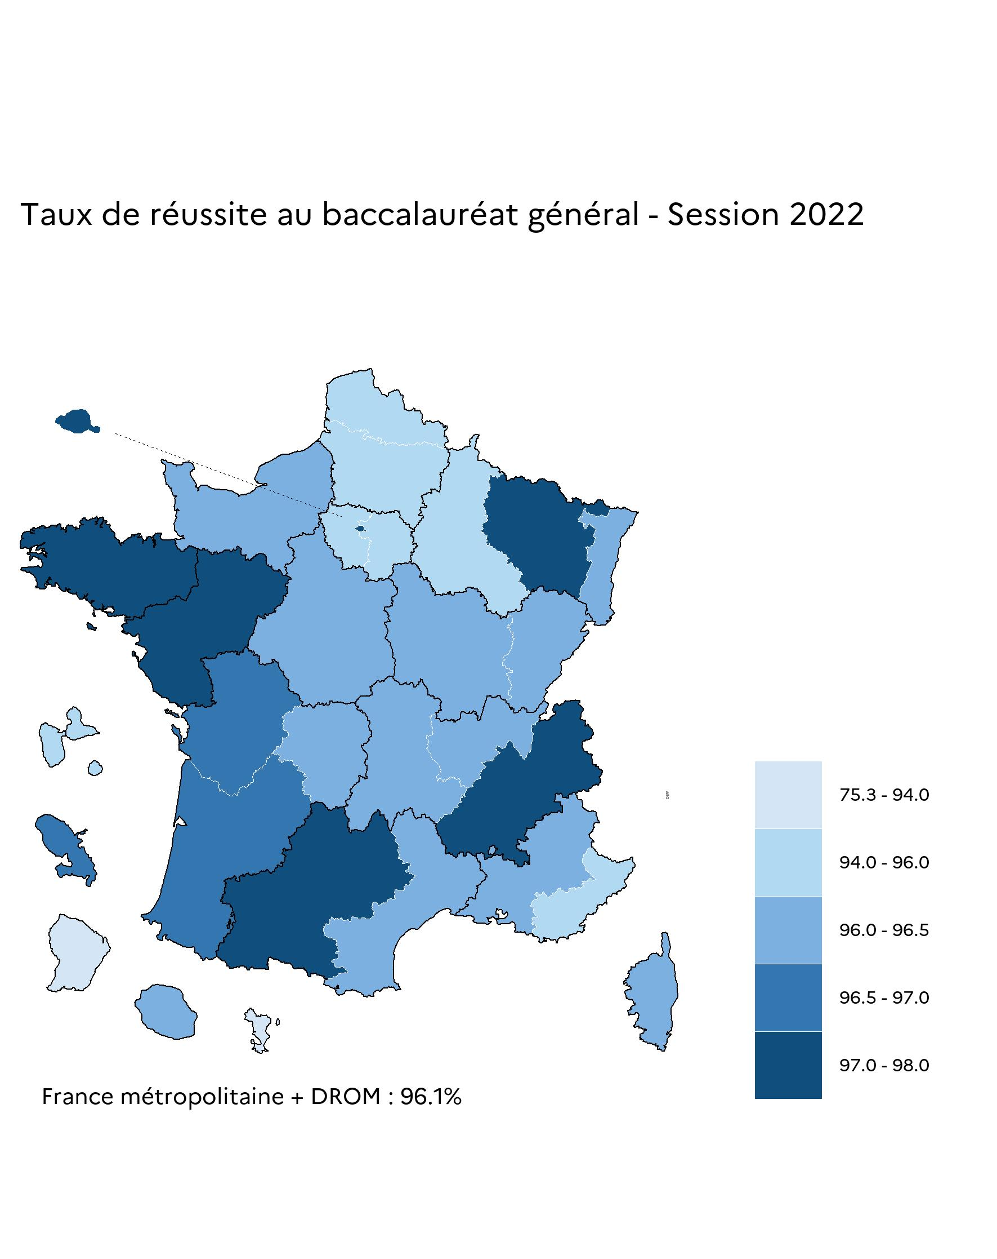
Académie | Session de juin 2022 | Rappel de juin 2021
Aix-Marseille | 96.3 | 98.1
Amiens | 95.0 | 97.5
Besançon | 96.5 | 97.1
Bordeaux | 96.5 | 98.0
Clermont-Ferrand | 96.4 | 97.5
Corse | 96.5 | 98.5
Créteil | 94.0 | 96.9
Dijon | 96.2 | 97.9
Grenoble | 97.2 | 98.3
Lille | 95.9 | 97.6
Limoges | 96.0 | 97.6
Lyon | 96.2 | 97.5
Montpellier | 96.2 | 97.4
Nancy-Metz | 97.0 | 97.8
Nantes | 97.2 | 98.4
Nice | 95.3 | 97.1
Normandie | 96.2 | 97.3
Orléans-Tours | 96.3 | 97.6
Paris | 97.0 | 98.3
Poitiers | 96.7 | 97.8
Reims | 95.4 | 96.5
Rennes | 98.0 | 98.9
Strasbourg | 96.5 | 97.7
Toulouse | 97.0 | 98.1
Versailles | 95.8 | 97.4
France métropolitaine | 96.3 | 97.7
Guadeloupe | 95.2 | 98.2
Guyane | 88.3 | 92.1
Martinique | 96.7 | 98.1
La Réunion | 96.1 | 98.3
Mayotte | 75.3 | 85.0
DROM | 91.7 | 95.5
France métropolitaine et DROM | 96.1 | 97.6
Source : DEPP Système d'information Cyclades

Fig 7
7 - Taux de réussite par série du baccalauréat technologique, session de juin 2022 (%)

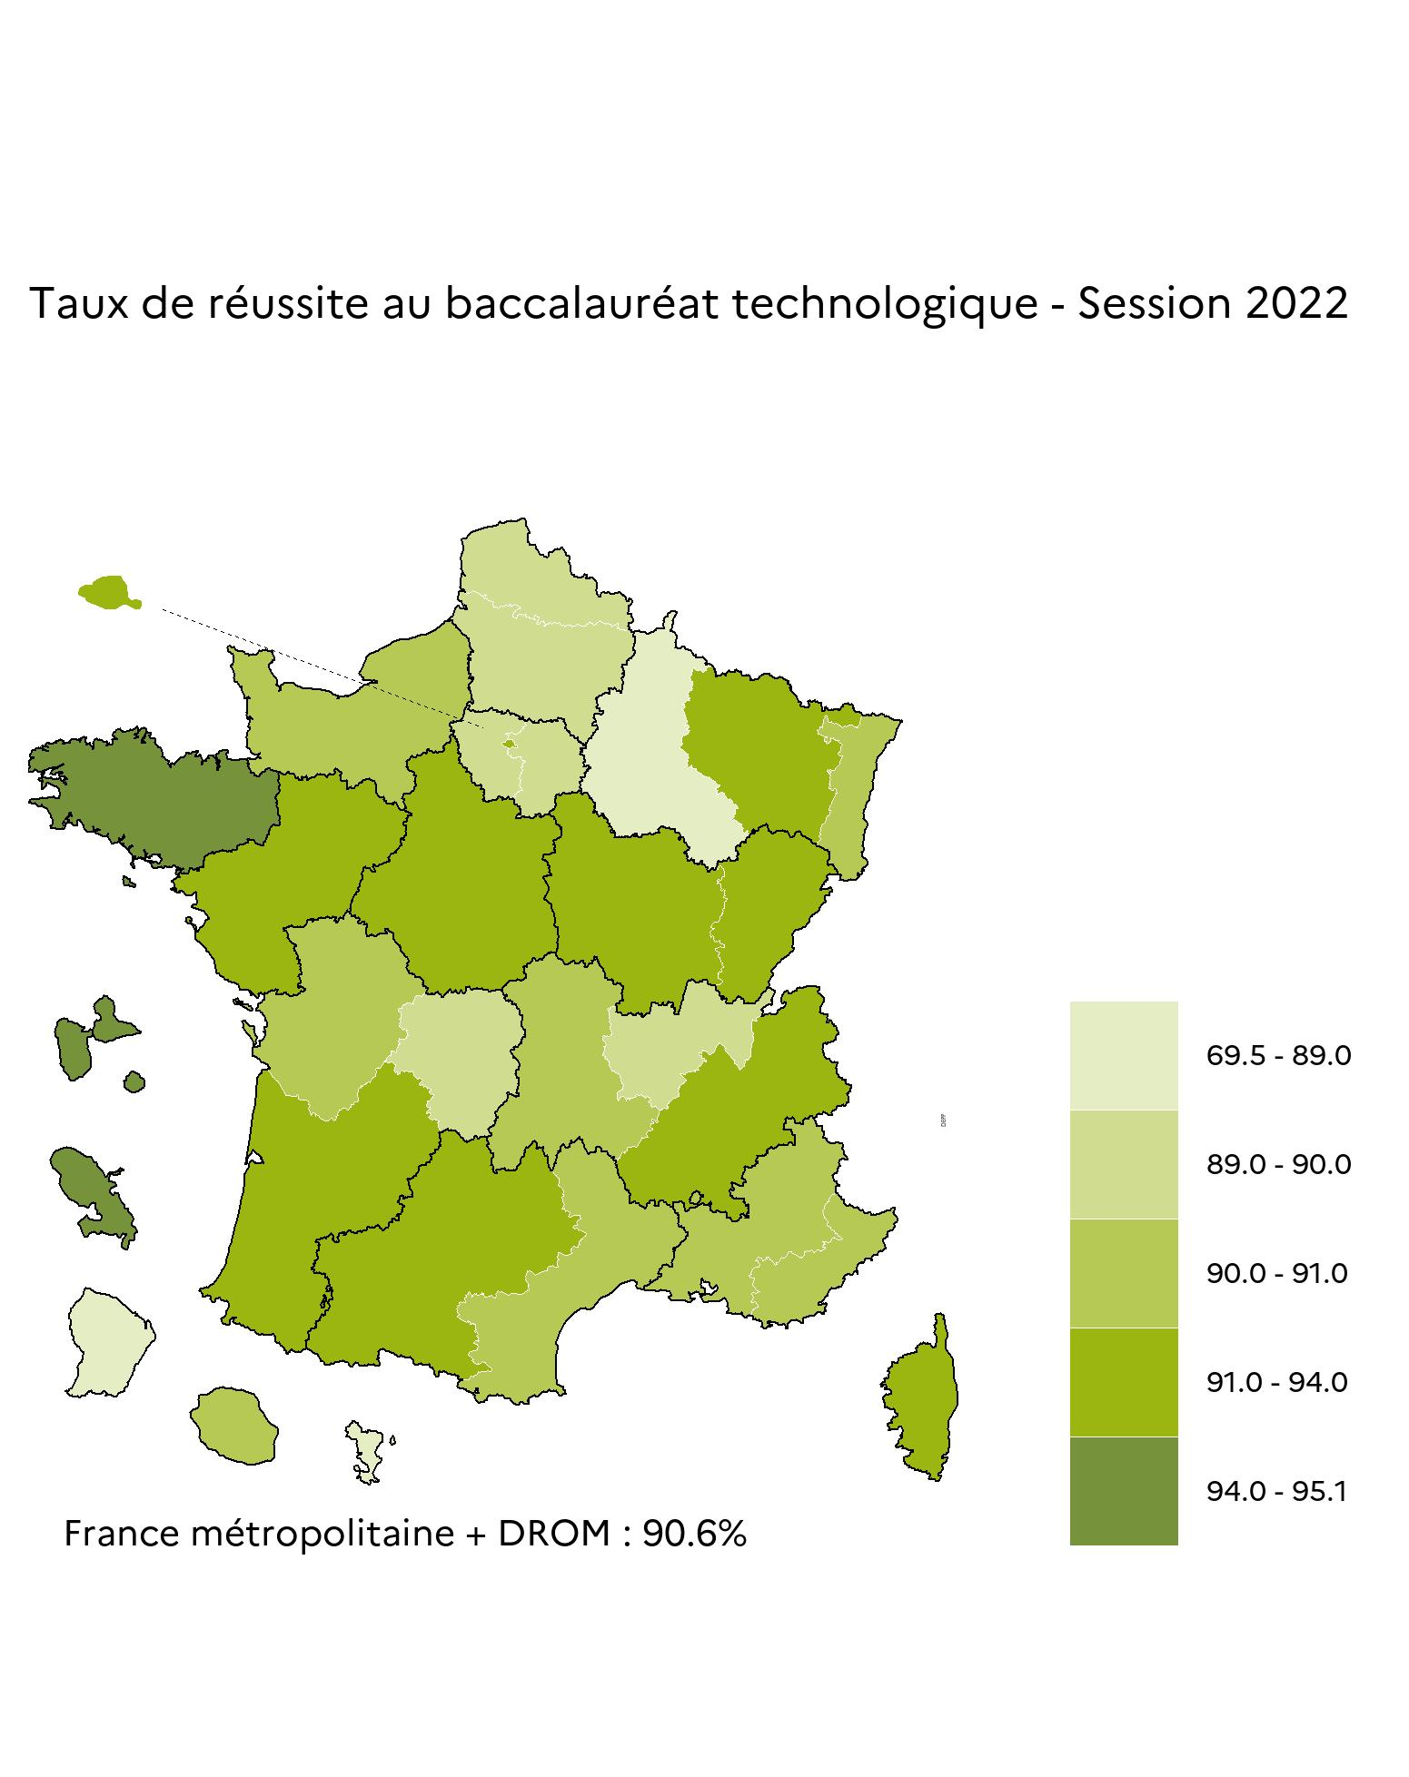
Académie | Session de juin 2022 |  |  |  |  |  |  |  |  | Rappel de juin 2021
 | STI2D | STL | STAV | STMG | ST2S | STD2A | S2TMD | STHR | Ensemble
Aix-Marseille | 92.0 | 91.8 | 97.2 | 89.4 | 87.5 | 98.8 | 87.5 | 97.8 | 90.3 | 95.0
Amiens | 90.8 | 85.4 | 92.4 | 88.6 | 89.5 | 99.0 |  | 97.7 | 89.5 | 92.5
Besançon | 87.4 | 94.8 | 99.4 | 91.0 | 92.1 | 100.0 | 100.0 | 98.4 | 91.7 | 95.8
Bordeaux | 91.3 | 93.7 | 98.4 | 89.9 | 95.1 | 99.6 | 100.0 | 98.4 | 91.9 | 95.2
Clermont-Ferrand | 93.6 | 93.7 | 98.2 | 87.6 | 88.4 | 100.0 |  | 94.9 | 90.9 | 94.5
Corse | 94.6 | 75.0 | 100.0 | 90.8 | 93.3 |  |  | 85.7 | 91.4 | 97.0
Créteil | 87.5 | 81.8 | 100.0 | 89.7 | 90.4 | 84.9 |  | 94.5 | 89.1 | 93.5
Dijon | 91.2 | 88.8 | 94.6 | 89.9 | 92.2 | 100.0 | 100.0 | 100.0 | 91.2 | 93.8
Grenoble | 93.3 | 92.3 | 98.8 | 90.2 | 94.2 | 98.6 | 100.0 | 100.0 | 92.1 | 94.9
Lille | 92.2 | 89.5 | 97.8 | 87.3 | 90.0 | 98.1 | 100.0 | 96.1 | 89.7 | 93.5
Limoges | 82.1 | 96.8 | 98.7 | 89.2 | 90.4 | 100.0 |  | 100.0 | 89.5 | 94.5
Lyon | 89.6 | 92.1 | 98.0 | 87.6 | 88.7 | 96.8 | 100.0 | 98.9 | 89.0 | 93.1
Montpellier | 88.3 | 91.8 | 94.8 | 89.5 | 92.2 | 98.0 | 100.0 | 94.6 | 90.4 | 94.3
Nancy-Metz | 91.0 | 88.6 | 97.4 | 90.6 | 90.9 | 100.0 | 90.0 | 99.1 | 91.2 | 93.6
Nantes | 92.5 | 93.1 | 96.3 | 90.9 | 91.9 | 97.8 | 97.8 | 97.1 | 92.0 | 95.9
Nice | 91.5 | 93.4 | 97.2 | 88.4 | 89.3 | 97.7 | 90.9 | 100.0 | 90.2 | 94.0
Normandie | 92.2 | 94.1 | 96.9 | 88.0 | 92.8 | 99.1 | 97.1 | 95.1 | 90.5 | 93.8
Orléans-Tours | 93.9 | 95.3 | 99.2 | 90.9 | 92.8 | 99.2 | 100.0 | 96.9 | 92.8 | 95.2
Paris | 92.4 | 90.9 | 100.0 | 90.8 | 89.5 | 93.2 | 97.0 | 97.6 | 91.4 | 95.4
Poitiers | 90.3 | 94.4 | 93.8 | 89.3 | 92.1 | 100.0 |  | 97.1 | 90.8 | 94.8
Reims | 86.7 | 91.3 | 98.0 | 84.1 | 90.7 | 97.9 | 100.0 | 93.9 | 87.3 | 92.0
Rennes | 96.7 | 97.1 | 97.7 | 93.7 | 95.7 | 99.4 | 100.0 | 99.0 | 95.1 | 97.5
Strasbourg | 88.9 | 83.3 | 97.9 | 90.3 | 92.6 | 99.0 |  | 98.8 | 90.4 | 93.4
Toulouse | 93.3 | 91.9 | 98.1 | 92.1 | 91.0 | 98.7 | 100.0 | 94.2 | 92.8 | 95.3
Versailles | 88.3 | 88.0 | 98.7 | 89.9 | 89.0 | 96.1 | 100.0 | 100.0 | 89.6 | 93.1
France métropolitaine | 91.0 | 90.9 | 97.4 | 89.7 | 91.1 | 97.1 | 97.9 | 97.5 | 90.8 | 94.3
Guadeloupe | 86.4 | 84.9 | 100.0 | 95.8 | 96.6 | 100.0 | 100.0 | 96.0 | 94.0 | 96.1
Guyane | 78.2 | 78.3 | 100.0 | 85.2 | 75.8 |  |  | 74.1 | 80.5 | 86.6
Martinique | 95.2 | 96.3 | 90.0 | 93.8 | 93.2 | 100.0 |  | 93.8 | 94.2 | 96.2
La Réunion | 92.7 | 88.5 | 82.6 | 89.9 | 91.4 | 100.0 |  | 96.0 | 90.7 | 93.2
Mayotte | 66.2 | 77.2 |  | 69.2 | 75.5 | 60.5 |  | 60.9 | 69.5 | 71.7
DROM | 85.9 | 84.5 | 91.8 | 84.7 | 88.0 | 87.6 | 100.0 | 83.6 | 85.6 | 88.9
France métropolitaine et DROM | 90.8 | 90.5 | 97.3 | 89.4 | 90.9 | 96.8 | 98.0 | 96.8 | 90.6 | 94.1
Source : DEPP, Système d'information Cyclades ; ministère chargé de l'Agriculture

Fig 8
8 - Taux de réussite par série du baccalauréat professionnel session de juin 2022 (%)

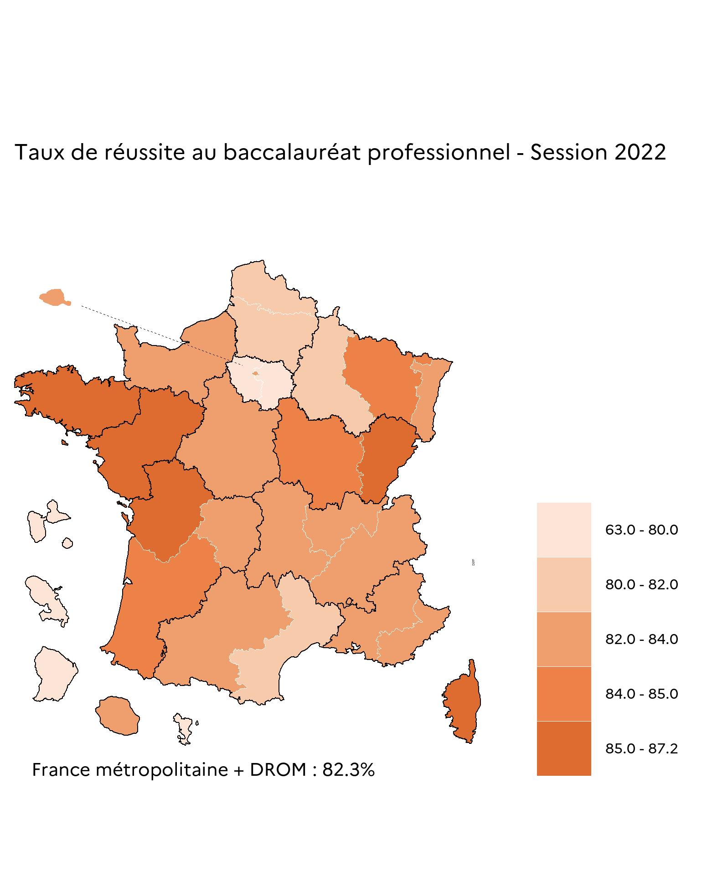
Académies | Session de juin 2022 |  |  | Rappel de juin 2021
 | Production | Services | Ensemble
Aix-Marseille | 81.0 | 82.7 | 82.0 | 85.7
Amiens | 80.4 | 80.5 | 80.4 | 85.7
Besançon | 84.8 | 85.2 | 85.0 | 88.6
Bordeaux | 84.6 | 84.2 | 84.4 | 88.7
Clermont-Ferrand | 81.0 | 86.1 | 83.4 | 87.7
Corse | 87.4 | 83.3 | 85.4 | 89.5
Créteil | 78.6 | 77.9 | 78.1 | 82.1
Dijon | 82.1 | 86.4 | 84.2 | 87.9
Grenoble | 81.6 | 85.7 | 83.6 | 88.5
Lille | 79.8 | 80.3 | 80.1 | 84.6
Limoges | 83.0 | 82.0 | 82.6 | 88.7
Lyon | 81.5 | 85.2 | 83.4 | 87.7
Montpellier | 79.8 | 82.7 | 81.4 | 87.6
Nancy-Metz | 80.9 | 87.2 | 84.3 | 87.5
Nantes | 85.1 | 89.1 | 87.2 | 90.7
Nice | 80.9 | 83.6 | 82.3 | 86.5
Normandie | 82.2 | 84.7 | 83.4 | 88.3
Orléans-Tours | 80.5 | 84.6 | 82.6 | 87.7
Paris | 87.2 | 78.7 | 82.1 | 86.6
Poitiers | 83.3 | 87.2 | 85.1 | 89.0
Reims | 77.8 | 82.0 | 80.0 | 84.5
Rennes | 85.2 | 87.7 | 86.4 | 91.7
Strasbourg | 81.3 | 83.3 | 82.4 | 86.3
Toulouse | 82.1 | 84.7 | 83.3 | 89.0
Versailles | 77.8 | 80.6 | 79.5 | 82.8
France métropolitaine | 81.7 | 83.5 | 82.6 | 87.0
Guadeloupe | 76.4 | 77.5 | 77.0 | 86.5
Guyane | 56.7 | 67.5 | 63.0 | 75.8
Martinique | 77.6 | 77.5 | 77.5 | 85.1
La Réunion | 79.5 | 84.8 | 82.4 | 83.9
Mayotte | 68.0 | 68.3 | 68.2 | 70.9
DROM | 73.9 | 77.0 | 75.6 | 81.5
France métropolitaine et DROM | 81.3 | 83.1 | 82.3 | 86.8
Source : DEPP, Système d'information Cyclades ; ministère chargé de l'Agriculture

